Sheet1
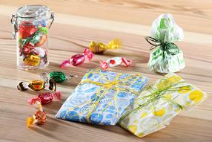 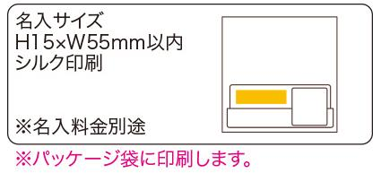
提 案 書

デザインペーパーナプキン（10P） |  | 参考上代 | ¥90 | 販売価格
 |  | （税別） |  | （税別）
【JAN】 | 4562121886407
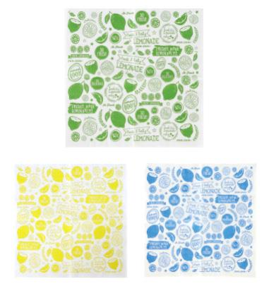 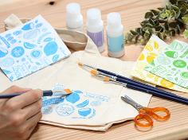 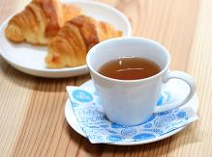 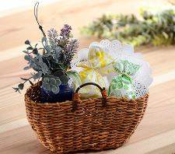 |  |  | 【商品番号】 7152 【本体サイズ】 226×226ｍｍ・20ｇ 【パッケージサイズ】 122×122×4ｍｍ・21ｇ 【個装形態】 ポリ袋入 【色・柄】 ブルー・グリーン・イエロー（色指定不可） 【材質】 パルプ100％ 【入数】 600 【商品説明】 小物のラッピングやテーブルコーデ、今流行りのデコパージュなど使い方いろいろ 【生産国】 中国

